关系图
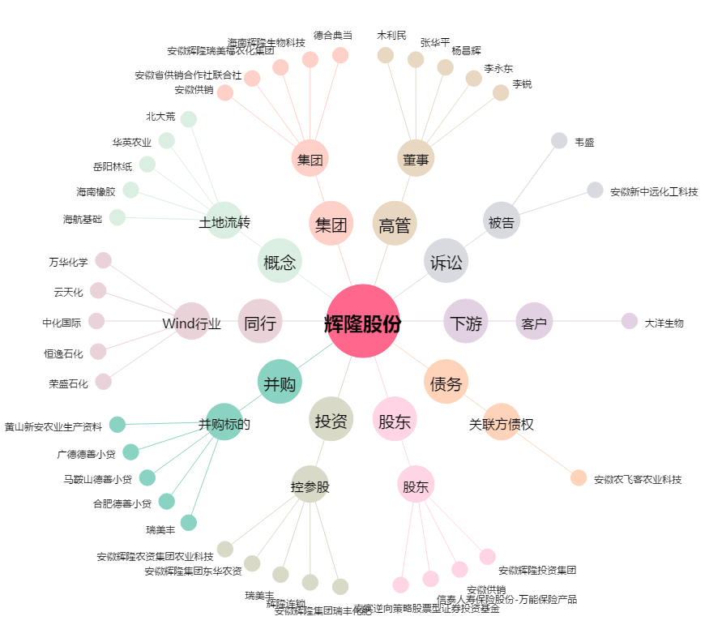
辉隆股份[002556.SZ] - 关系概览图

